Worksheet
 | Alklima B.V.
 | Van Hennaertweg 29
 | 2952 CA Alblasserdam
 | NEDERLAND
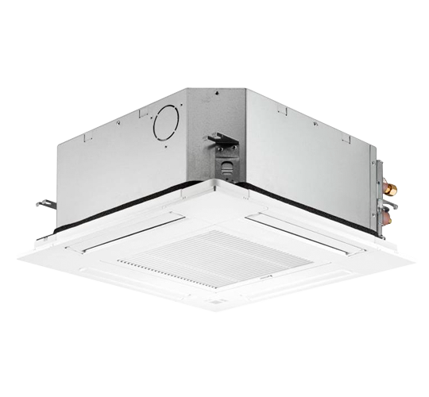
Code | SLZ-M35 FA
Product | Mr. Slim Compact 60x60 3,5 kW cassette unit

Vermogen & prestaties
Naam |  | Waarde | Eenheid
Koelcapaciteit |  | 3.5 | kW
Verwarmingscapaciteit |  | 4 | kW

Elektrische gegevens
Naam |  | Waarde | Eenheid
Voeding/aansluitmogelijkheid |  | Buitenunit
Aansluiting voeding |  | Op buiten-unit
Bekabeling tussen buiten- en binnen-unit |  | 4x 1,5mm²

Technische gegevens
Naam |  | Waarde | Eenheid
Type koudemiddel (GWP) |  | R32 (675)
Aantal ventilatiesnelheden |  | 3
Luchtdebiet koelen |  | 390.00 - 570.00 | m³/h
Luchtdebiet verwarmen |  | 390.00 - 570.00 | m³/h

Geluidsprestaties
Naam |  | Waarde | Eenheid
Geluidsdrukniveau koelen |  | 25.00 - 34.00 | dB(A)
Geluidsdrukniveau verwarmen |  | 25.00 - 34.00 | dB(A)
Geluidsvermogenniveau |  | 51 | dB(A)

Afmetingen & aansluitingen
Naam |  | Waarde | Eenheid
Koelleiding diameters |  | 1/4" - 3/8"
Uitwendige buisdiameter condensafvoer |  | 25 | mm
Afmetingen (HxBxD) |  | 245 × 570 × 570 | mm

Uitvoering & werking
Naam |  | Waarde | Eenheid
Werkingsprincipe |  | Koelen en verwarmen
VRF-uitvoering |  | Nee
Model (binnenunit) |  | Cassette (4-zijdig)
Inverter gestuurd |  | Nee
Met draadloze afstandsbediening |  | Nee
Met afstandsbediening |  | Nee
Met klokprogramma/timer |  | Nee
Met luchtzuiveringsfilter |  | Ja
Met geurfilter |  | Nee
Inclusief condensafvoerpomp |  | Ja
Binnenunit met buitenluchtaansluiting |  | Ja

